メンバー募集
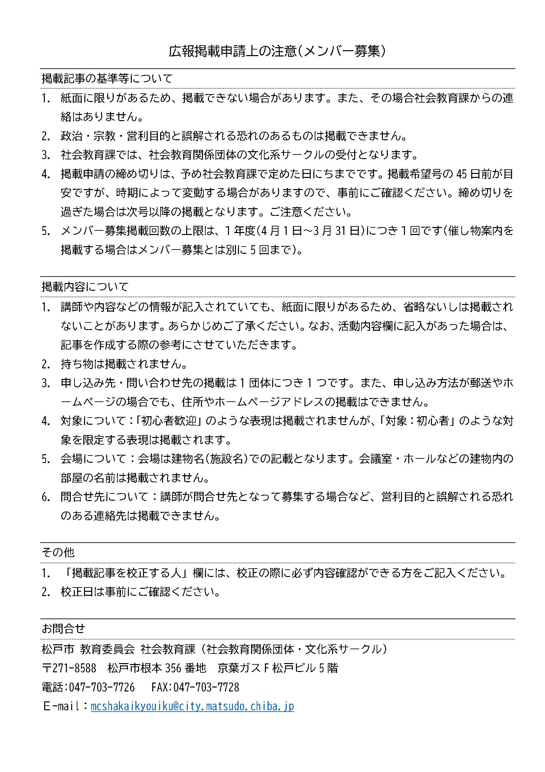
①紙面に限りがあるため、申し込みから掲載までお時間をいただく場合があります。 ②メンバー募集は、受付順に順次掲載となりますので、ご了承ください。 ※掲載号のお知らせは、校正日に社会教育課よりご連絡します。 ③裏面の注意事項をご確認ください。 【提出先】松戸市教育委員会社会教育課 (松戸市根本356番地 京葉ガスF松戸ビル5階 ) FAX：047-703-7728 問い合わせ：☎047-703-7726

広報原稿
 | 広報まつどユーカリひろば メンバー募集 掲載申請書

 | ※太字の項目は必須事項です
 | 1 | 認定番号

 | 2 | 団体名

 | 3 | 活動内容（省略される場合があります。裏面の注意事項をお読みください）

 | 4 | 活動日

 | 5 | 時間 |  |  |  |  | ： | ～ |  |  |  |  | ：

 | 6 | 活動場所

 | 7 | 会費 |  | ヶ月 ・ 年・ 毎 |  |  |  |  |  | 円 | 8 | 入会金 | 無 | ・ | 有 | ⇒ | 円

 | 9 | その他（例：対象者など）

 | 10 | 《問合せ先》 |  |  | 問合わせ可能時間帯 |  |  |  | 終日 ・ （ ： ～ ： ）

 |  | フリガナ |  |  |  |  |  | ！校正について！（必須）
 |  | 氏名 |  |  |  |  |  | ＊必ず校正の際に連絡のつく方をご記入ください。
 |  | 電話 |  |  |  |  |  |  | フリガナ
 |  |  | ハイフン付き（例：047-367-7810） |  |  |  |  |  | 氏名
 |  |  |  |  |  |  |  |  | 電話
 |  |  |  |  |  |  |  |  | FAXの有無 ※FAXがない場合、電話にて確認いたします。
 |  |  |  |  |  |  |  |  | FAX
 | 受付日 |  |  |  |  | 受付者（ |  |  | ）

